Дача и сад
 |  | ТОО"НАЦИОНАЛЬНАЯ ОПТОВО-РОЗНИЧНАЯ КОМПАНИЯ "BAITAQ" 050034, Алматы, улица Толе би, дом 285/8, кв/офис 81. Тел.: + 7(708)626-57-18
Контактное лицо: | Евстигнеев Илья Олегович, руководитель |  |  | Телефон/Whatsapp: | +7 (708) 626-57-18
Сайт | www.baitaq.com |  |  | E-mail: | info@baitaq.ru

Категория | Артикул | Фото | Наименование (рус) | Наименование (каз) | Штрихкод | Цена (тг/шт)
Товары для рассады | D109-0005 | 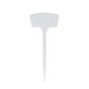 | Набор меток для растений 5шт, 20х8см, пластик | Өсімдік белгілерінің жиынтығы, 5 дана, 20х8см, пластик | 4610974786808 | 120
Поддержки, подвязки, сетки | D109-0006 | 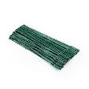 | Набор подвязок для растений 50шт, 22x0.9см, PE, PP | Өсімдіктерді байлауға арналған байлам жиінтығы, 50 дана, 22x0. 9см, PE, PP | 4610361379309 | 400
Поддержки, подвязки, сетки | D109-0007 |  | Канат джутовый 10м, 4мм | Жут арқаны 10м, 4мм | 4610868923722 | 380
Поддержки, подвязки, сетки | D109-0009 | 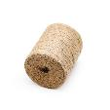 | Шпагат джутовый 310м, 2мм, 2х-ноточный | Жут жібі 310м, 2мм, 2-жіп | 4610640669688 | 1170
Поддержки, подвязки, сетки | D109-0013 | 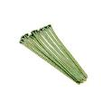 | Подвязка для растений, 10шт, 20х0,7 см, нейлон | Өсімдіктерге арналған байлауық, 10 дана, 20х0.7см, нейлон | 4610647171184 | 230
Поддержки, подвязки, сетки | D109-0014 | 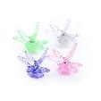 | Зажимы для растений, 10шт, пластик | Өсімдіктерге арналған қысқыштар, 10 дала, пластик | 4610388168498 | 290
Поддержки, подвязки, сетки | D109-0015 | 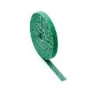 | Лента-липучка для подвязки растений 5м, 1см, нейлон | Өсімдіктерді байлау үшін жабысқақ лента 5м, 1см, нейлон | 4610212099622 | 470
Поддержки, подвязки, сетки | D109-0016 | 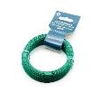 | Проволока для подвязки растений, 100 м, 0.8 мм, металл | Өсімдіктерді байлау үшін сым, 100м, 0.8мм, металл | 4610158871900 | 580
Поддержки, подвязки, сетки | D109-0017 | 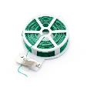 | Подвязка для растений 50м, 0.5мм, металл, PE | Өсімдіктерге арналған байлауық, 50м, 0.5мм, металл, PE | 4610978256260 | 640
Поддержки, подвязки, сетки | D109-0019 | 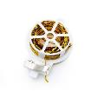 | Подвязка для растений 30м, 0.4мм, металл, PET | Өсімдіктерге арналған байлауық, 30м, 0.4см, металл, PET | 4610203855244 | 350
Товары для рассады | D109-0021 |  | Набор меток для растений 10шт, 10.5х3см, пластик | Өсімдік белгілерінің жиынтығы, 10 дана, 10.5х3см, пластик | 4610234949417 | 110
Товары для рассады | D109-0022 | 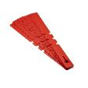 | Набор меток для растений 20шт, 21х2см, пластик | Өсімдік белгілерінің жиынтығы, 20 дана, 21х2см, пластик | 4610273663923 | 120
Товары для рассады | D109-0025 | 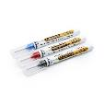 | Маркеры строительные 3шт (черный, красный, синий), наконечник 20х1мм, для разметки по металлу, дереву, стеклу, ткани | Құрылыс маркерлері 3 дана (қара, қызыл, көк), ұшы 20х1мм, металлға, ағашқа, әйнекке, матаға белгілеу үшін | 4610567520383 | 370
Поддержки, подвязки, сетки | D109-0026 | 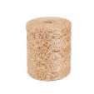 | Шпагат джутовый, 900м, 1.5мм, 1-ниточный | Джут жібі, 900м, 1.5мм, 1 жіпті | 4610792225664 | 2190
Поддержки, подвязки, сетки | D109-0027 | 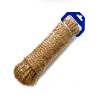 | Канат джутовый, 10м, 10мм | Джут арқан, 10м, 10мм | 4610193881667 | 1000
Поддержки, подвязки, сетки | D109-0028 | 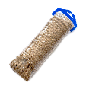 | Канат джутовый, 20м, 8мм | Джут арқан, 20м, 8мм | 4610483722205 | 1720
Декоративное освещение | D215-0001 |  | Фонарь на солн. батерее, 5м, 20LED, шампань, 8 реж, 1xAAA 600mAh, ABS, IP65 | Күн батареясымен жұмыс істейтін гирлянда, 6.3м, 20LED, шампань, 8 реж, 1xAAA 600mAh, ABS, IP65 | 4610285837473 | 3300
Декоративное освещение | D215-0002 | 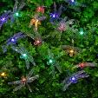 | Гирлянда на солн. батарее, 25LED, 7м, мульти, 2 реж, ПВХ, 2V80mA,1.2V600mAh | Күн батареясымен жұмыс істейтін гирлянда, 25LED, 7м, мульти, 2 реж, ПВХ, 2V80mA,1.2V600mAh | 4610468706565 | 2200
Декоративное освещение | D215-0003 | 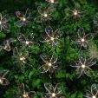 | Гирлянда на солн.батарее, 25LED, 7м, шампань, 2 реж, ПВХ зел, 2V80mA, 1.2V600mAh | Күн батареясымен жұмыс істейтін гирлянда, 25LED, 7м, шампань, 2 реж, ПВХ зел, 2V80mA, 1.2V600mAh | 4610322739531 | 2300
Декоративное освещение | D215-0005 | 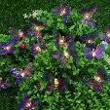 | Гирлянда на солн. батарее, 25LED, 7м, шампань, 2 реж, ПВХ, 2V80mA, 1.2V600mAh | Күн батареясымен жұмыс істейтін гирлянда, 25LED, 7м, шампань, 2 реж, ПВХ, 2V80mA, 1.2V600mAh | 4610539804503 | 2990
Декоративное освещение | D215-0007 |  | Гирлянда эл. вьюн на солн.батарее, 100LED,12м, шампань, 2 реж.,ПВХ, IP44,2V120mA,1.2V800mAh | Күн батареясы бар электрлі шырмауық гирлянда, 100LED, 12м, шампань, 2 реж., ПВХ, IP44, 2V120mA, 1.2V800mAh | 4610379183561 | 2470
Декоративное освещение | D216-0003 | 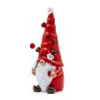 | Фонарь на солн.батарее, 10.2х10.4х25.5см, 4LED, шампань, 1.2V AA Ni-MH 300mAh, 1 реж, полистоун | Күн батаресымен кол шам, 10.2х10.4х25.5см, 4LED, шампань, 1.2V AA Ni-MH 300mAh, 1 реж, полистоун | 4610905850202 | 3330
Декоративное освещение | D216-0004 | 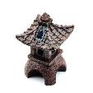 | Фонарь на солн.батарее, 27х15х16см, 1LED, шампань, 1.2V AAA Ni-MH 300mAh, полистоун | Күн батаресымен кол шам, 27х15х16см, 1LED, шампань, 1.2V AAA Ni-MH 300mAh, полистоун | 4610143874367 | 5230
Декоративное освещение | D218-0002 | 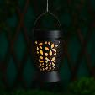 | Фонарь на солн. батарее 6.5х10см, 1LED, шампань, 1x1.2V/300mAh AAA, ABS, IP44 | Күн батаресымен кол шам, 6.5х10см, 1LED, шампань, 1x1.2V/300mAh AAA, ABS, IP44 | 4610210233196 | 640
Декоративное освещение | D221-0004 | 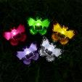 | Фонарь на солнечной батарее, 9х6.5х8см, 1LED, белый, 1.2V 40mAh Ni-MH, пластик | Күн батаресымен кол шам, 9х6.5х8см, 1LED, белый, 1.2V 40mAh Ni-MH, пластик | 4610111260741 | 670
Декоративное освещение | D221-0005 | 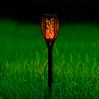 | Фонарь на солн.батарее, 50х7см, 12LED, пламя, 1x1.2V 2/3ААА 200mAh Ni-MH, PP, PS | Күн батаресымен кол шам, 50х7см, 12LED, пламя, 1x1.2V 2/3ААА 200mAh Ni-MH, PP, PS | 4610390641989 | 840
Товары для рассады | D222-0001 | 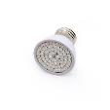 | Фитолампа для растений, 5х5.4см, 80LED (52R+28B), Е27, 3.6Вт, PC | Өсімдіктерге арналған фитошам, 5x5.4см, 80LED (52R+28B), Е27, 3.6Вт, PC | 4610311594981 | 650
Товары для рассады | D222-0002 | 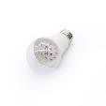 | Фитолампа для растений, 6х12см, 10LED, фиолетовый, Е27, 9Вт, PC | Өсімдіктерге арналған фитошам, 6х12см, 10LED, күлгін, Е27, 9Вт, PC | 4610459018745 | 1040
Товары для рассады | D222-0005 | 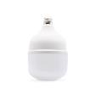 | Фитолампа для растений, 12х19см, 60LED, фиолетовый, Е27, 30Вт, PC | Өсімдіктерге арналған фитошам, 12х19см, 60LED, күлгін, 30Вт, Е27, PC | 4610416857790 | 2900
Товары для рассады | D222-0006 | 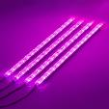 | Фитолампа для растений, 192LED, RB, 3 реж., таймер, диммер, 15Вт, 5В,2А,USB, PC | Өсімдіктерге арналған фитожарық шамы, 192LED, RB, 3 реж., таймер, диммер, 15Вт, 5В, 2А, USB, PC | 4610191790862 | 4440
Товары для рассады | D222-0007 | 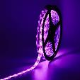 | Фитолампа для растений, 5м, 60LED/м, фиолетовый, 12Вт, 5В,USB, IP65, металл | Өсімдіктерге арналған фитоталента, 5м, 60LED/м, күлгін, 12Вт, 5В, USB, IP65, металл | 4610699805518 | 2100
Товары для рассады | D222-0008 | 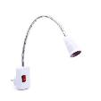 | Держатель для фитолампы, Е27, 43см, 220В, 3А, металл, PC | Фитолампа ұстағышы, E27, 43см, 220В, 3А, металл, PC | 4610724183123 | 1340
Товары для рассады | D222-0009 | 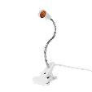 | Ламподержатель с зажимом, Е27, 30см, 1.7м, 220В, 3А, металл, PC | Қыстырғышты лампа ұстағышы, E27, 30см, 1.7м, 220В, 3А, металл, PC | 4610849635606 | 1280
Шланки, пистолеты, коннекторы | D301-0002 | 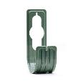 | Держатель для шланга 22.5x7.5см, пластик | Шланғы устағышы, 22.5x7.5см, пластик | 4610147006795 | 320
Шланки, пистолеты, коннекторы | D302-0001 | 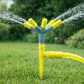 | Разбрызгиватель 5-и лучевой, 31см, круговой, пластик | 5 сәүлелі шашқыш, 31см, айналмалы, пластик | 4610440475564 | 490
Шланки, пистолеты, коннекторы | D302-0005 | 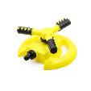 | Разбрызгиватель, 20х20х10см, 1 реж, PP | Шашқышы, 20х20х10см, 1 реж, PP | 4610692277237 | 910
Шланки, пистолеты, коннекторы | D302-0006 | 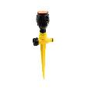 | Разбрызгиватель, 27х9см, 1 реж, PP | Шашқышы, 27х9см, 1 реж, PP | 4610659818794 | 580
Шланки, пистолеты, коннекторы | D302-0007 | 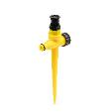 | Разбрызгиватель, 21х8см, 1 реж, РР | Шашқышы, 21х8см, 1 реж, РР | 4610772302453 | 460
Шланки, пистолеты, коннекторы | D303-0001 | 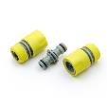 | Набор для полива d 1/2 ( коннектор-1 шт,коннектор с аквастопом-1 шт,двойник-1 шт),ПП | Суғару жинағы d1/2" (коннектор-1 дана., коннектор с аквастопом-1 дана., екі тармақ-1 дана.), ПП | 4610578111969 | 570
Шланки, пистолеты, коннекторы | D303-0002 | 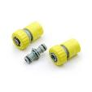 | Набор для полива d 3/4 ( коннектор-1 шт,коннектор с аквастопом-1 шт,двойник-1 шт),ПП | Суғару жинағы d3/4" (коннектор-1 дана., коннектор с аквастопом-1 дана., екі тармақ-1 дана.), ПП | 4610232112691 | 620
Шланки, пистолеты, коннекторы | D303-0003 | 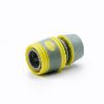 | Коннектор быстросъемный для шланга 1/2 с аквастопом, обрезиненное покрытие ABS | Шлангқа арналған жылдам шешiлетiн коннектор, 1/2", аквастоппен, ABS жабыны резеңкеленген | 4610571238168 | 300
Шланки, пистолеты, коннекторы | D303-0004 | 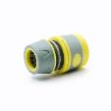 | Коннектор быстросъемный для шланга 1/2, обрезиненное покрытие ABS | Шлангқа арналған жылдам шешiлетiн коннектор, 1/2", ABS жабыны резеңкеленген | 4610496942331 | 270
Шланки, пистолеты, коннекторы | D303-0005 | 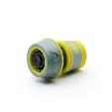 | Коннектор быстросъемный для шланга 3/4 с аквастопом, обрезиненное покрытие ABS | Шлангқа арналған жылдам шешiлетiн коннектор, 3/4", аквастоппен, ABS жабыны резеңкеленген | 4610214987620 | 340
Шланки, пистолеты, коннекторы | D303-0006 | 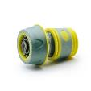 | Коннектор быстросъемный для шланга 3/4, обрезиненное покрытие ABS | Шлангқа арналған жылдам шешiлетiн коннектор, 3/4", ABS жабыны резеңкеленген | 4610975219374 | 330
Шланки, пистолеты, коннекторы | D303-0007 | 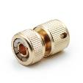 | Коннектор для шланга 1/2", латунь | 1/2" Шлангқа коннекторы, жез | 4610369438794 | 1200
Шланки, пистолеты, коннекторы | D303-0008 | 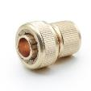 | Коннектор для шланга 3/4", латунь | 3/4" Шлангқа коннекторы, жез | 4610375450049 | 1550
Шланки, пистолеты, коннекторы | D303-0009 | 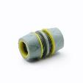 | Муфта ремонтная для шланга 1/2, обрезиненное покрытие ABS | 1/2" Шлангқа жөндеуге арналған муфта, ABS жабыны резеңкеленген | 4610867984861 | 310
Шланки, пистолеты, коннекторы | D303-0010 | 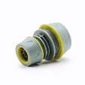 | Муфта ремонтная для шланга 1/2-3/4 обрезиненное покрытие ABS | 1/2"-3/4" Шлангқа жөндеуге арналған муфта, ABS жабыны резеңкеленген | 4610996184088 | 310
Шланки, пистолеты, коннекторы | D303-0011 | 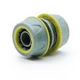 | Муфта ремонтная для шланга 3/4 обрезиненное покрытие ABS, | 3/4" Шлангқа жөндеуге арналған муфта, ABS жабыны резеңкеленген | 4610374810745 | 300
Шланки, пистолеты, коннекторы | D303-0012 | 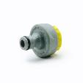 | Штуцер резьбовой 1/2 -3/4 для крана с внешней резьбой, ABS | 1/2 - 3/4 Кранға бедерлі штуцер, сыртқы бұрандамен, ABS | 4610466491494 | 200
Шланки, пистолеты, коннекторы | D303-0013 | 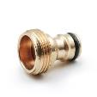 | Штуцер резьбовой для крана, с внешней резьбой 3/4", латунь | 3/4" сыртқы бұрандалы кранның бедерлі штуцері, жез | 4610776065545 | 690
Шланки, пистолеты, коннекторы | D303-0014 | 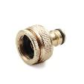 | Штуцер резьбовой для крана, с внутренней резьбой 1"-3/4", латунь | 1"-3/4" ішкі бұрандалы кранның бедерлі штуцері, жез | 4610232134235 | 1300
Шланки, пистолеты, коннекторы | D303-0015 | 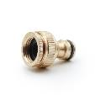 | Штуцер резьбовой для крана, с внутренней резьбой 3/4"-1/2", латунь | 3/4"-1/2" ішкі бұрандалы кранның бедерлі штуцері, жез | 4610154063279 | 1000
Шланки, пистолеты, коннекторы | D303-0016 | 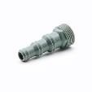 | Адаптер с внешней резьбой 3/4", для шлангов 3/4"-5/8"-1/2", пластик | 3/4"-5/8"-1/2" шлангтарға 3/4" сыртқы бұрандамен адаптер, пластик | 4610145638172 | 160
Шланки, пистолеты, коннекторы | D303-0017 |  | Коннектор быстросъемный для шланга 1/2", аквастоп, пластик | Шлангқа арналған жылдам шешiлетiн коннектор, 1/2", аквастоппен, пластик | 4610225918064 | 250
Шланки, пистолеты, коннекторы | D303-0018 |  | Коннектор быстросъемный для шланга 1/2", пластик | Шлангқа арналған жылдам шешiлетiн коннектор, 1/2", пластик | 4610105088467 | 210
Шланки, пистолеты, коннекторы | D303-0019 |  | Коннектор быстросъемный для шланга 3/4", пластик | Шлангқа арналған жылдам шешiлетiн коннектор, 3/4", пластик | 4610412186962 | 260
Шланки, пистолеты, коннекторы | D303-0020 |  | Коннектор быстросъемный для шланга 3/4", аквастоп, пластик | Шлангқа арналған жылдам шешiлетiн коннектор, 3/4", аквастоппен, пластик | 4610281995504 | 270
Шланки, пистолеты, коннекторы | D303-0021 |  | Кран проходной для шланга, 16x16мм, пластик | Шлангқа өткел кран, 16x16мм, пластик | 4610895051863 | 320
Шланки, пистолеты, коннекторы | D303-0022 |  | Кран проходной для шланга, 20x20мм, пластик | Шлангқа өткел кран, 20x20мм, пластик | 4610476980360 | 300
Шланки, пистолеты, коннекторы | D303-0023 |  | Муфта ремонтная для шланга 1/2", пластик | 1/2" Шлангқа жөндеуге арналған муфта, пластик | 4610128291974 | 130
Шланки, пистолеты, коннекторы | D303-0024 |  | Муфта ремонтная для шланга 3/4", пластик | 3/4" Шлангқа жөндеуге арналған муфта, пластик | 4610528854120 | 240
Шланки, пистолеты, коннекторы | D303-0025 |  | Муфта ремонтная для шланга 1/2" - 3/4", пластик | 1/2" - 3/4" Шлангқа жөндеуге арналған муфта, пластик | 4610540416795 | 250
Шланки, пистолеты, коннекторы | D303-0026 |  | Разветвитель 2-х канальный, штуцерный, 3/4"-1/2", регулируемый, пластик | 2-каналдық тармақтағыш, жалғастырушы, 3/4"-1/2" реттемелі, пластик | 4610412752006 | 570
Шланки, пистолеты, коннекторы | D303-0027 |  | Коннектор быстросъемный, для крана с внешней резьбой 3/4", пластик | 3/4" сыртқы бұрандамен жылдам шешiлетiн кран коннекторы, пластик | 4610385288113 | 170
Шланки, пистолеты, коннекторы | D303-0028 |  | Коннектор быстросъемный для крана с внутренней резьбой 3/4", пластик | 3/4" ішкі бұрандамен жылдам шешiлетiн кран коннекторы, пластик | 4610408164783 | 170
Шланки, пистолеты, коннекторы | D303-0029 |  | Соединитель штуцерный (двойник), пластик | Штуцерлі жалғағыш (екі тармақ), пластик | 4610710233665 | 140
Шланки, пистолеты, коннекторы | D303-0030 |  | Соединитель штуцерный (тройник), пластик | Штуцерлі жалғағыш (үш тармақ), пластик | 4610467902999 | 210
Шланки, пистолеты, коннекторы | D303-0031 |  | Соединитель штуцерный с вентилем, пластик | Штуцерлі жалғағыш шұрамен, пластик | 4610352607404 | 520
Шланки, пистолеты, коннекторы | D303-0032 |  | Тройник-штуцер для шланга 3/4"- 1", пластик | 3/4"- 1" шланғыға үш тармалық штуцер, пластик | 4610200747467 | 360
Шланки, пистолеты, коннекторы | D303-0033 |  | Штуцер для безрезьбовых кранов 1/2" - 3/4", с хомутом, пластик | Бұрандасіз d1/2" - 3/4" крандар штуцеры, қамытпен, пластик | 4610908337106 | 460
Шланки, пистолеты, коннекторы | D303-0034 |  | Штуцер резьбовой 1" - 3/4" для крана с внешней резьбой, пластик | 1" - 3/4" Бедерлі штуцер, сыртқы бұрандалы кранға арналған, пластик | 4610129099388 | 210
Шланки, пистолеты, коннекторы | D303-0035 |  | Штуцер резьбовой 1/2" - 3/4" для крана с внешней резьбой, пластик | 1/2" - 3/4" Бедерлі штуцер, сыртқы бұрандалы кранға арналған, пластик | 4610805974442 | 200
Шланки, пистолеты, коннекторы | D303-0036 |  | Штуцер резьбовой для крана с внутренней резьбой d3/4", пластик | 3/4" Бедерлі штуцер, ішкі бұрандалы кранға арналған, пластик | 4610465795067 | 140
Опрыскиватели, лейки, пульверизаторы | D304-0002 |  | Опрыскиватель помповый, 1.2л, 27см, пластик | Помпалық бүріккіш, 1.2л, 27см, пластик | 4610567078396 | 580
Опрыскиватели, лейки, пульверизаторы | D304-0005 |  | Насадка-опрыскиватель 40х4х3.5см, металл, пластик | Бүріткіш саптама, 40х4х3.5см, металл, пластик | 4610772042656 | 370
Опрыскиватели, лейки, пульверизаторы | D304-0006 |  | Насадка-распылитель (триггер) 25см, пластик | Бүріткіш саптама (триггер), 25см, пластик | 4610622388200 | 100
Опрыскиватели, лейки, пульверизаторы | D304-0008 |  | Пульверизатор 720мл, пластик | Бүріккіш, 720мл, пластик | 4610790811067 | 430
Опрыскиватели, лейки, пульверизаторы | D304-0011 |  | Пульверизатор, 450мл, пластик | Бүріккіш, 450мл, пластик | 4610710294475 | 380
Опрыскиватели, лейки, пульверизаторы | D304-0013 |  | Лейка-пульверизатор, 900мл, PP | Серкіш-бүріккіш, 900мл, PP | 4610275046748 | 460
Опрыскиватели, лейки, пульверизаторы | D304-0014 |  | Пульверизатор, 20х6см, 320мл, PP | Бүріккіш, 20х6см, 320мл, PP | 4610534036145 | 690
Опрыскиватели, лейки, пульверизаторы | D304-0015 |  | Пульверизатор, 26х7см, 350мл, PP | Бүріккіш, 26х7см, 350мл, PP | 4610682387786 | 650
Опрыскиватели, лейки, пульверизаторы | D304-0016 |  | Пульверизатор, 21х9.5см, 550мл, PP, PET | Бүріккіш, 21х9.5см, 550мл, PP, PET | 4610809072830 | 390
Опрыскиватели, лейки, пульверизаторы | D304-0017 |  | Пульверизатор, 24х8.5см, 510мл, PP | Бүріккіш, 24х8.5см, 510мл, PP | 4610407850472 | 670
Опрыскиватели, лейки, пульверизаторы | D304-0018 |  | Пульверизатор, 20х8.5см, 500мл, PP | Бүріккіш, 20х8.5см, 500мл, PP | 4610911429492 | 660
Опрыскиватели, лейки, пульверизаторы | D304-0019 |  | Пульверизатор, 16х7см, 250мл, PP | Бүріккіш, 16х7см, 250мл, PP | 4610675220885 | 300
Опрыскиватели, лейки, пульверизаторы | D304-0020 |  | Пульверизатор, 22х8см, 500мл, PP | Бүріккіш, 22х8см, 500мл, PP | 4610864066263 | 410
Опрыскиватели, лейки, пульверизаторы | D304-0021 |  | Пульверизатор, 23х6см, 320мл, PP, PET | Бүріккіш, 23х6см, 320мл, PP, PET | 4610164922443 | 790
Опрыскиватели, лейки, пульверизаторы | D304-0022 |  | Лейка, 1л, пластик | Су сепкіші, 1л, пластик | 4610418476180 | 590
Опрыскиватели, лейки, пульверизаторы | D304-0023 |  | Лейка, 37х13х17см, 1.5л, пластик | Су сепкіші, 37х13х17см, 1.5л, пластик | 4610500219671 | 1250
Опрыскиватели, лейки, пульверизаторы | D304-0024 |  | Лейка, 42х15х19см, 2.5л, пластик | Су сепкіші, 42х15х19см, 2.5л, пластик | 4610655696372 | 1800
Шланки, пистолеты, коннекторы | D305-0001 |  | Набор для полива (пистолет 5 реж- 1шт., 1/2" коннектор- 2шт., 1/2"-3/4" штуцер-1шт.) ПП | Суғару жинағы (тапанша 5 реж- 1 дана., 1/2" коннектор- 2 дана., 1/2"-3/4" штуцер-1 дана.) ПП | 4610719781167 | 1340
Шланки, пистолеты, коннекторы | D305-0002 |  | Набор для полива (пистолет 2 реж- 1шт., 3/4" коннектор- 2шт., 1/2"-3/4" штуцер-1шт.) ПП | Суғару жинағы (тапанша 2 реж- 1 дана., 3/4" коннектор- 2 дана., 1/2"-3/4" штуцер-1 дана.) ПП | 4610945979598 | 1460
Шланки, пистолеты, коннекторы | D305-0004 |  | Набор для подключения шланга d1/2" (коннектор-2шт., штуцер-1шт, наконечник-1шт.) ПП | d1/2" шланғ қосу жинағы (коннектор-2 дана., штуцер-1 дана, ұштық-1 дана.) ПП | 4610456881366 | 700
Шланки, пистолеты, коннекторы | D305-0005 |  | Набор для подключения шланга d3/4" (коннектор-2шт., штуцер-1шт, наконечник-1шт.) ПП | d3/4" шланғ қосу жинағы (коннектор-2 дана., штуцер-1 дана, ұштық-1 дана.) ПП | 4610834654193 | 750
Шланки, пистолеты, коннекторы | D305-0006 |  | Пистолет для полива, 1 реж, ABS, TPR, алюминий | Бақ суаратын су бүріккіш-тапаншасы, 1 реж, ABS, TPR, алюминий | 4610610559049 | 1740
Шланки, пистолеты, коннекторы | D305-0007 |  | Пистолет садовый для полива, 2 режима, ПП, ABS | Бақ суаратын су бүріккіш-тапаншасы, 2 режим, ПП, ABS | 4610137870160 | 860
Шланки, пистолеты, коннекторы | D305-0008 |  | Пистолет садовый для полива, 8 режимов, регулятор напора, ABS, TPR | Бақ суаратын су бүріккіш-тапаншасы, 8 режим, қысым реттегіші, ABS, TPR | 4610331828189 | 1490
Шланки, пистолеты, коннекторы | D305-0009 |  | Пистолет садовый для полива, 5 режимов, ПП | Бақ суаратын су бүріккіш-тапаншасы, 5 режим, ПП | 4610475878590 | 610
Шланки, пистолеты, коннекторы | D305-0010 |  | Пистолет садовый для полива, 7 режимов, ПП | Бақ суаратын су бүріккіш-тапаншасы, 7 режим, ПП | 4610904342883 | 840
...

